Sheet1
Etaj 1
Măsurători |  |  |  |  | Estimate
R1 | R2 | R3 | R4 | R5 | BW -3dB [Hz] | Ad [liniar] | SR[V/us] | CMRR[dB] | PSRR[dB]
1.00E+03 | 1.00E+03 | 1.00E+03 | 2.20E+04 | 1.00E+03 | 8.56E+04 | 2.20E+01 | 4.40E-02 | 20.82 | 20.8

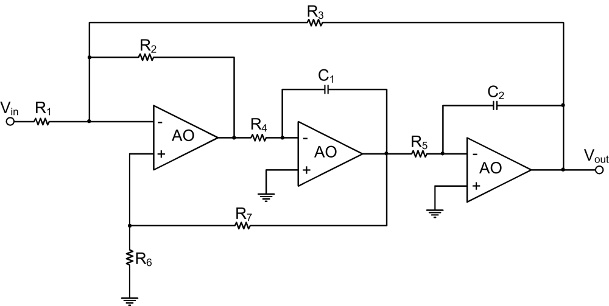
Etaj 2
R1 | R2 | R3 | R4 | R5 | R6 | R7 | C1[F] | C2[F] | câștig [dB] | BW[Hz]
1.59E+04 | 1.59E+04 | 1.59E+04 | 1.59E+04 | 1.59E+04 | 1.59E+04 | 1.59E+04 | 1.88E-09 | 8.34E-10 | -6.37E-04 | 1.02E+04

Etaj 3
R5 | R4 | R3 | R2 | R1 | S1[V] | S2[V] | S3[V] | S4[V] | BW[Hz] | Av[liniar] | Av[dB]
1.00E+04 | 4.12E+03 | 5.82E+03 | 8.31E+03 | 3.50E+04 | 1.8 | 0 | 0 | 0 | 5.09E+06 | 2.238 | 7
 |  |  |  |  | 0 | 1.8 | 0 | 0 | 3.04E+06 | 3.16 | 10
 |  |  |  |  | 0 | 0 | 1.8 | 0 | 1.21E+06 | 4.46 | 13
 |  |  |  |  | 0 | 0 | 0 | 1.8 | 7.03E+05 | 6.3 | 16

